Sergi i Elias
Nota orientativa 1er trimestre
Projecte DAM2 INS Carrella 2025-2026

 | GRUP Sergi i Elias

 | https://github.com/seergiip/Project-EVALIS

 | Dona el següent error en l'script de creació de la BD, darrera versió:
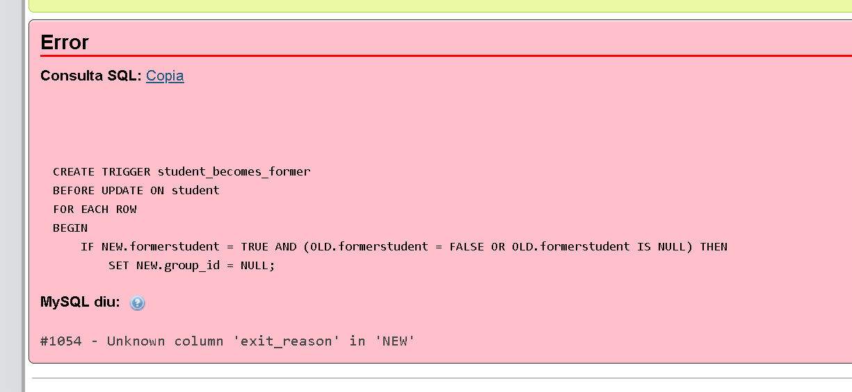

 | Als inserts no dona cap error.
 | Suggereixo millorar el diagrama E-R usant diversos colors en diverses taules, ja que tot
 | del mateix color costa d'entendre.

 | BD (M2)
 | Diagrama E-R | Implementació SQL amb 10 dades d'exemple mínim
1 | No s'avalua aquest punt. | No s'avalua aquest punt.
2 | 0.67 | 0.67
3 | 1.00 | 1.00
4 | 1.00 | 1.00
5 | 1.00 | 1.00
6 | 1.00 | 0.75
7 | 1.00 | 1.00
8 | 1.00 | 1.00
9 | 1.00 | 1.00
10 | 1.00 | 1.00
11 | 1.00 | 1.00
12 | 0.75 | 0.75
13 | 1.00 | 1.00
14 | 1.00 | 1.00
15 | 1.00 | 1.00
16 | 1.00 | 1.00
17 | 1.00 | 1.00
18 | 0.00 | 0.00
19 | 0.00 | 0.00
20 | 0.60 | 0.60
21 | 1.00 | 1.00
1 | 0.25 | 0.25
2 | 1.00 | 1.00
3 | 1.00 | 1.00
4 | No s'avalua aquest punt. | No s'avalua aquest punt.
5 | No s'avalua aquest punt. | No s'avalua aquest punt.
6 | 0.00 | 0.00
7 | No s'avalua aquest punt. | No s'avalua aquest punt.
8 | 0.00 | 0.00
9 | 1.00 | 1.00
1 | 1.00 | 1.00
2 | 0.00 | 0.00
3 | 0.25 | 0.25
4 | 0.00 | 0.00
TOTAL | 21.52 | 21.27
 | 42.79 | Sobre 10
 |  | 7.13

 | Diagrames del projecte (M5, Projecte, M3)
 | 1. Diagrames de casos d'ús del projecte
 | 1.1 General | 1 | el fet a classe
 | 1.2 Sessió d'avaluació | 0 | no fet
 | 1.3 Introducció de notes | 0.5 | Regular notes? què vol dir. gestió grup? posar titol al sistema. no sé quin és.
 | 1.4 Consulta de l'expedient via app mòbil | 0 | no fet
 | 2. Diagrames wireframes/mockups de mòbil/desktop
 | 2.1 Introducció de notes | 1 | Entre per examen, quan és per RA a moduls, i per matèria a la ESO/BATX
 | 2.2 Consulta d'expedient | 1 | El mateix, penseu que ESO va per trimestres i cicles per RA´s, sols que es fan butlletins trimestrals.
 | 3. Diagrama de components | 0.5 | No es presentable. tots els diagramaes tenen pinta d'estar generats per IA.
 | 4. Diagrama de flux
 | 4.1 Introducció de notes | 0.5 | No es presentable.
 | 4.2 Consulta d'expedient | 0.5 | No es presentable.
 | TOTAL sobre 10 | 5.00

 | Nota orientativa 1er TRIM | 6.49

Naminata i Edumary
Nota orientativa 1er trimestre
Projecte DAM2 INS Carrella 2025-2026

 | GRUP Naminata i Edumary

 | https://github.com/INS-Caparrella/projecte-dam2-25-26-edu_nami

 | Dona error a l'importar funcions.sql, la creació de la BD i els inserts van bé.
 | Cal corregir aquest error abans de poder corregir la part de funcions (triggers).
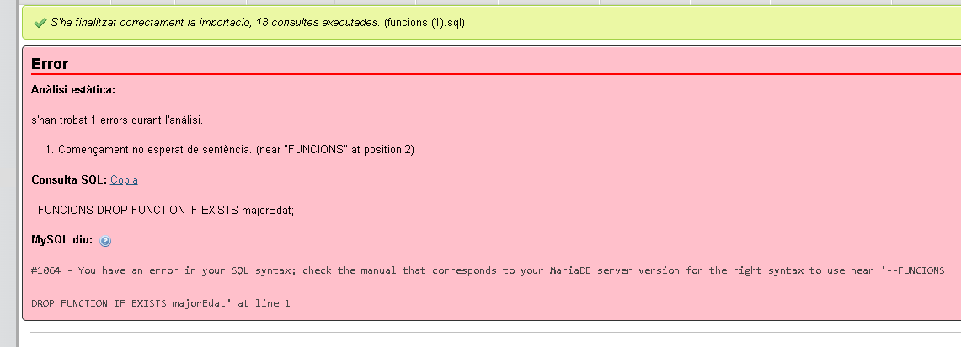

 | BD (M2)
 | Diagrama E-R | Implementació SQL amb 10 dades d'exemple mínim
1 | No s'avalua aquest punt. | No s'avalua aquest punt.
2 | 1.00 | 1.00
3 | 1.00 | 1.00
4 | 1.00 | 1.00
5 | 1.00 | 1.00
6 | 1.00 | 0.50
7 | 1.00 | 1.00
8 | 1.00 | 1.00
9 | 0.50 | 0.50
10 | 1.00 | 1.00
11 | 0.90 | 0.90
12 | 0.50 | 0.50
13 | 1.00 | 1.00
14 | 1.00 | 1.00
15 | 1.00 | 1.00
16 | 1.00 | 1.00
17 | 1.00 | 1.00
18 | 1.00 | 1.00
19 | 0.00 | 0.00
20 | 1.00 | 1.00
21 | 1.00 | 1.00
1 | 0.50 | 0.50
2 | 1.00 | 0.75
3 | 0.35 | 0.35
4 | No s'avalua aquest punt. | No s'avalua aquest punt.
5 | No s'avalua aquest punt. | No s'avalua aquest punt.
6 | 0.00 | 0.00
7 | No s'avalua aquest punt. | No s'avalua aquest punt.
8 | 0.00 | 0.00
9 | 0.75 | 0.75
1 | 0.00 | 0.00
2 | 0.00 | 0.00
3 | 0.00 | 0.00
4 | 0.00 | 0.00
TOTAL | 20.50 | 19.75
 | 40.25 | Sobre 10
 |  | 6.71

 | Diagrames del projecte (M5, Projecte, M3)
 | 1. Diagrames de casos d'ús del projecte
 | 1.1 General | 1
 | 1.2 Sessió d'avaluació | 1 | En la sessió d'avalauació no es configura l'estructura del centre.
 | 1.3 Introducció de notes | 1.5
 | 1.4 Consulta de l'expedient via app mòbil | 0 | Crec que has fet un UML que va més enllà. El mòbil es només per a l'alumne.
 | 2. Diagrames wireframes/mockups de mòbil/desktop
 | 2.1 Introducció de notes | 1 | WEB !!!!!!???????
 | 2.2 Consulta d'expedient | 1 | Bé. Heu escollit generar tot en pdfs. penseu si l'expedient actual es millor visualitzar-lo com un llistat de notes (no un pdf) pot ser més intuitiu.
 | 3. Diagrama de components | 0
 | 4. Diagrama de flux
 | 4.1 Introducció de notes | 1.25
 | 4.2 Consulta d'expedient | 1.25
 | TOTAL sobre 10 | 8.00

 | Nota orientativa 1er TRIM | 7.10

